Estadísticas
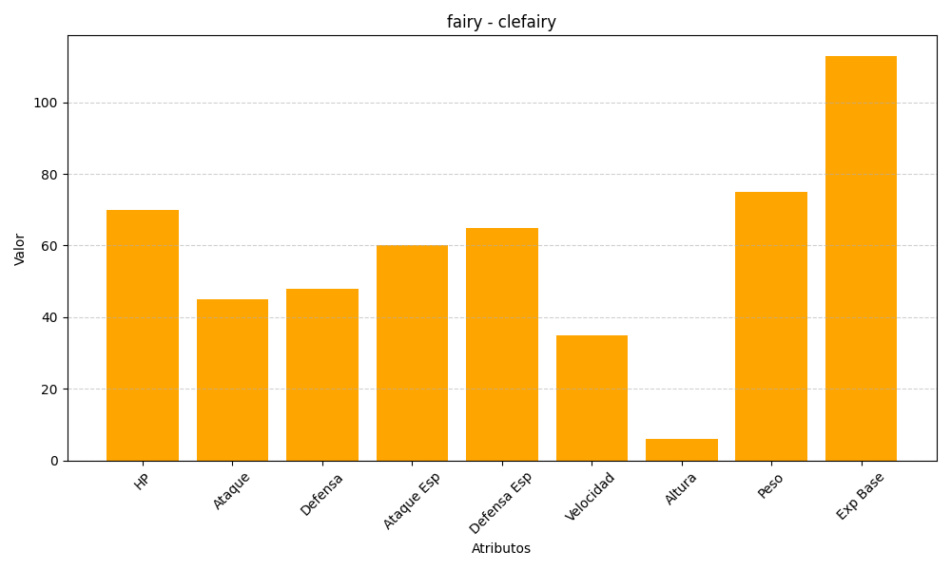
ID | Nombre | Tipo | HP | Ataque | Defensa | Ataque Especial | Defensa Especial | Velocidad | Altura | Peso | Experiencia Base
35 | clefairy | fairy | 70 | 45 | 48 | 60 | 65 | 35 | 6 | 75 | 113

